内网统计
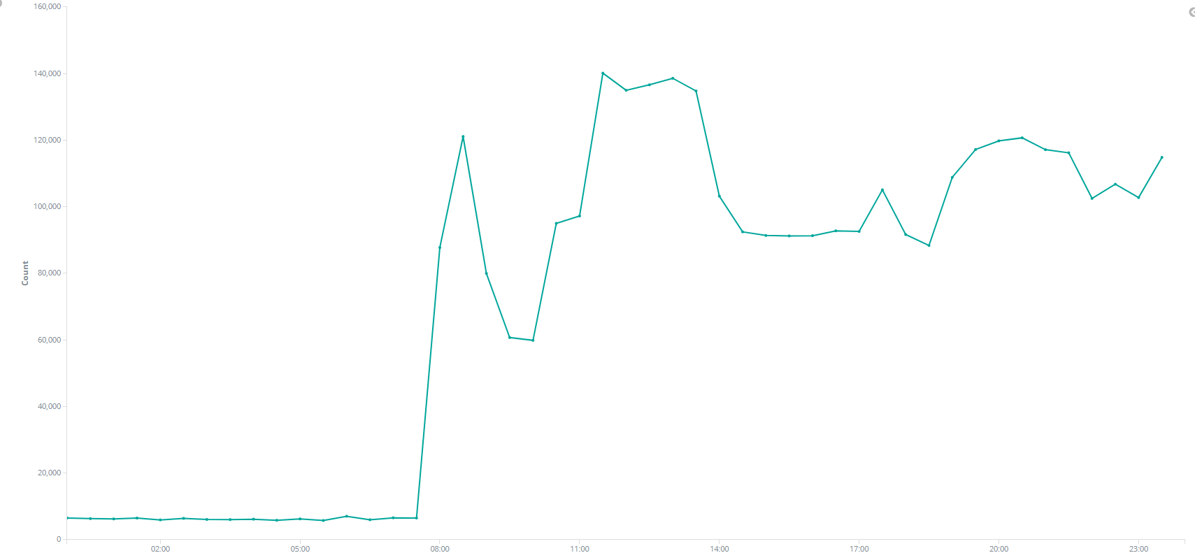
2017-09-10 到 2018-01-12 内网接口访问情况 |  |  |  | 2017-09-10 到 2018-01-12 内网IP访问情况
产品名称 | 总次数 | 访问ip | 各IP访问次数 | 访问ip | 总次数 | 访问次数 | 访问接口
邮件服务 | 40,507,330 | 192.168.0.247 | 18,628,155 | 192.168.0.247 | 43,809,598 | 18,628,155 | 邮件服务
 |  | 192.168.10.155 | 5 |  |  | 14,607,578 | 捷关通
捷关通 | 14,777,558 | 192.168.0.247 | 14,607,578 |  |  | 7,101,612 | 元数据服务（订阅服务）
 |  | 192.168.0.99 | 79,163 |  |  | 3,471,650 | 数据中心接口
 |  | 192.168.0.152 | 40,185 |  |  | 603 | 微信webservice
 |  | 192.168.0.193 | 22,633 | 192.168.0.193 | 1,245,998 | 22,633 | 捷关通
 |  | 192.168.0.183 | 10,187 |  |  | 34,407 | 元数据服务（订阅服务）
 |  | 192.168.0.184 | 9,909 |  |  | 1,188,958 | 报关立交桥
 |  | 192.168.0.165 | 7,159 | 192.168.110.11 | 82,439 | 82,439 | 元数据服务（订阅服务）
 |  | 192.168.0.175 | 740 | 192.168.0.99 | 79,168 | 79,163 | 捷关通
 |  | 192.168.0.210 | 4 |  |  | 5 | 工单系统服务接口
元数据服务 | 7,218,466 | 192.168.0.247 | 7,101,612 | 192.168.0.152 | 40,185 | 40,185 | 捷关通
 |  | 192.168.110.11 | 82,439 | 192.168.0.223 | 11,919 | 11,919 | 报关立交桥
 |  | 192.168.0.193 | 34,407 | 192.168.0.183 | 10,187 | 10,187 | 捷关通
 |  | 192.168.0.227 | 5 | 192.168.0.184 | 9,909 | 9,909
 |  | 192.168.10.155 | 3 | 192.168.0.165 | 7,159 | 7,159
 |  | 192.168.0.210 | 1 | 192.168.110.239 | 3,172 | 3,172 | 报关立交桥
数据中心服务 | 3,471,650 | 192.168.0.247 | 3,471,650 | 192.168.0.175 | 740 | 740 | 捷关通
报关立交桥 | 1,204,049 | 192.168.0.193 | 1,188,958 | 192.168.0.182 | 471 | 471 | 工单系统服务接口
 |  | 192.168.0.223 | 11,919 | 192.168.0.181 | 388 | 388
 |  | 192.168.110.239 | 3,172 | 192.168.0.191 | 100 | 100 | 短信服务
工单系统服务接口 | 876 | 192.168.0.182 | 471 | 192.168.10.155 | 21 | 5 | 邮件服务
 |  | 192.168.0.181 | 388 |  |  | 3 | 元数据服务（订阅服务）
 |  | 192.168.10.155 | 12 |  |  | 12 | 工单系统服务接口
 |  | 192.168.0.99 | 5 |  |  | 1 | 微信webservice
微信webservice | 604 | 192.168.0.247 | 603 | 192.168.0.227 | 5 | 5 | 元数据服务（订阅服务）
 |  | 192.168.10.155 | 1 | 192.168.0.210 | 5 | 4 | 捷关通
短信服务 | 100 | 192.168.0.191 | 100 |  |  | 1 | 元数据服务（订阅服务）

2017-09-10 到 2018-01-12 内网每周访问趋势图
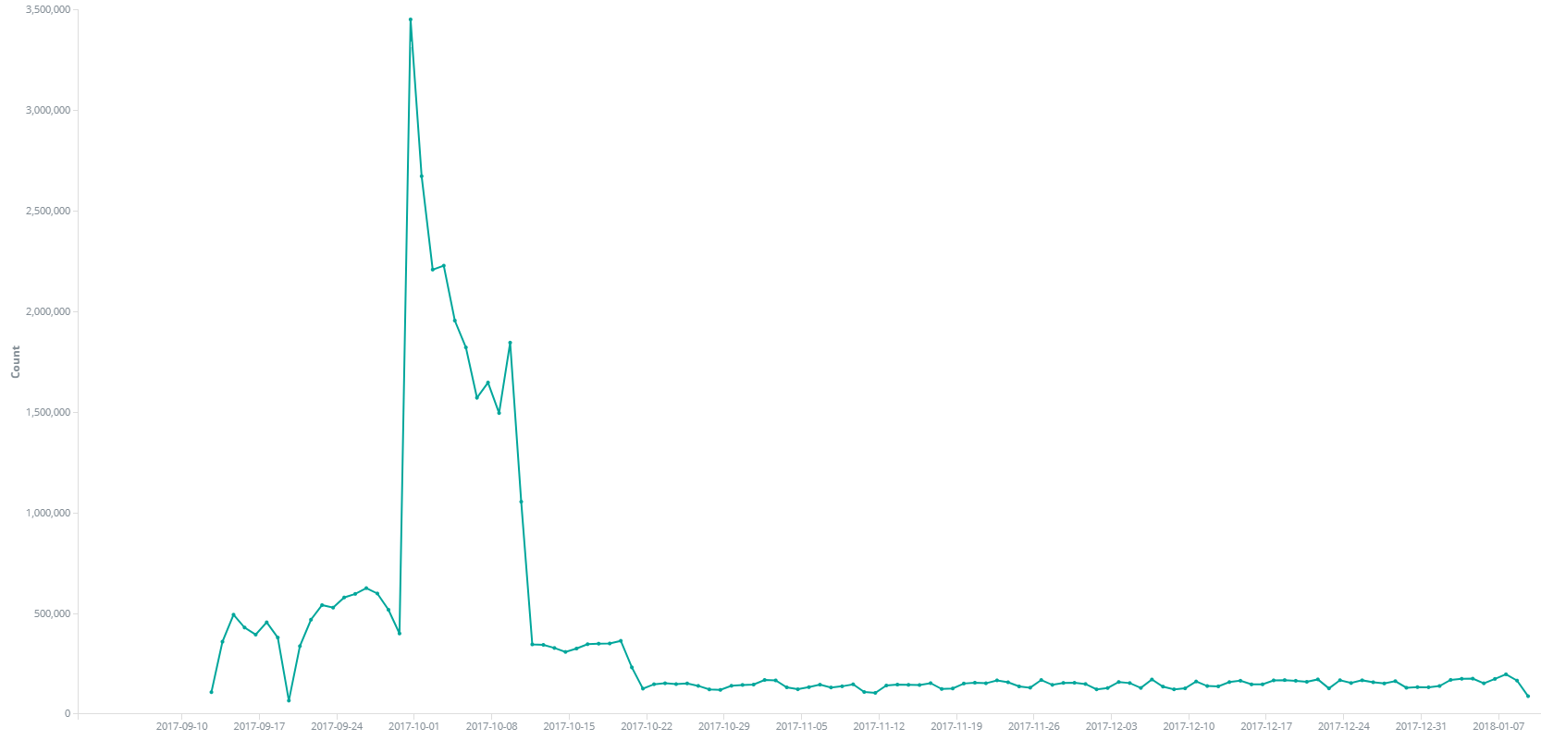

2017-10-01 到 2017-10-13 公网每天访问趋势图

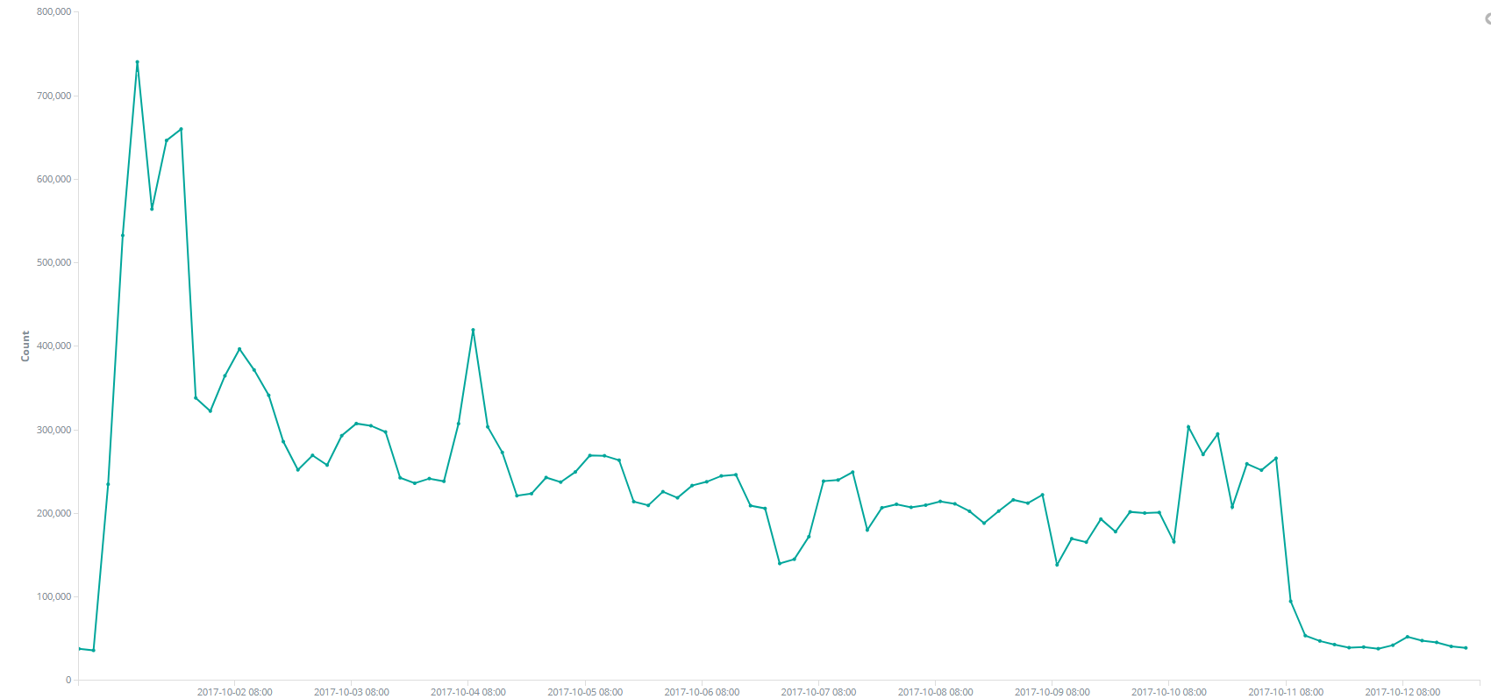

公网每小时访问趋势图

公网统计
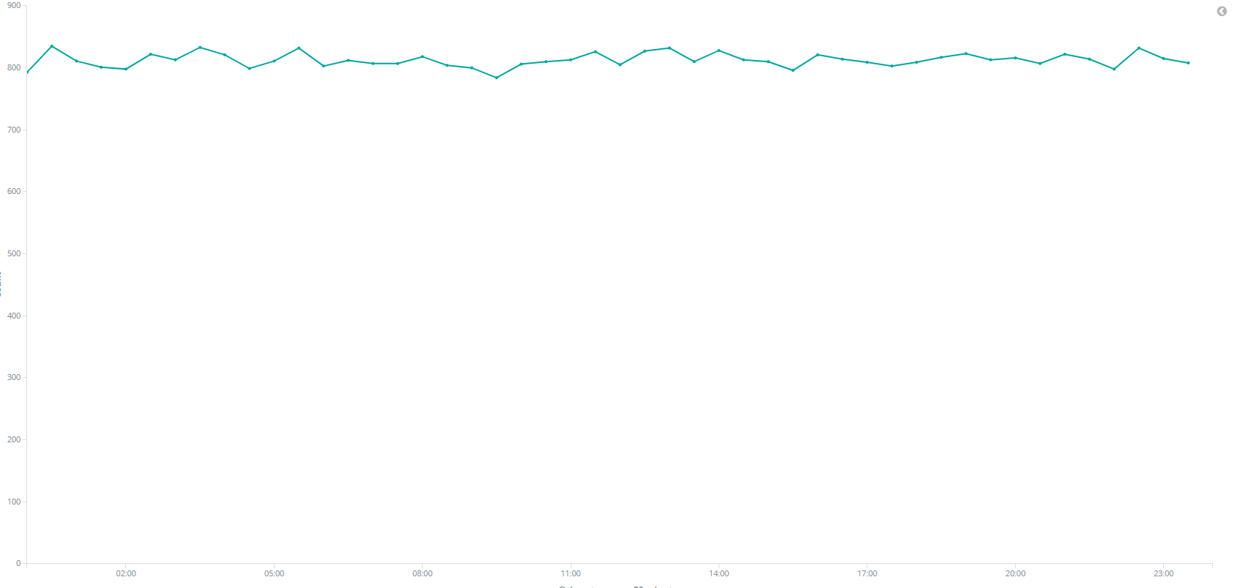
2017-09-10 到 2018-01-12 公网接口访问情况 |  |  |  |  | 2017-09-10 到 2018-01-12 公网IP访问情况
产品名称 | 总次数 | 访问ip | 各IP访问次数 | 公司名称 | 访问ip | 总次数 | 访问次数 | 访问接口
报关立交桥 | 13,436,848 | 139.196.109.151 | 4,776,842 |  | 139.196.109.151 | 4,784,963 | 4,776,842 | 报关立交桥
 |  | 61.132.48.18 | 4,434,673 |  |  |  | 8,121 | 捷关通
 |  | 139.196.201.56 | 3,994,232 | 江苏杰峰物流有限公司 | 61.132.48.18 | 4,434,673 | 4,434,673 | 报关立交桥
 |  | 58.210.123.195 | 230,554 |  | 139.196.201.56 | 3,994,232 | 3,994,232
 |  | 121.224.40.62 | 233 |  | 58.210.123.195 | 230,554 | 230,554
 |  | 218.4.243.70 | 161 |  | 222.92.76.69 | 39,390 | 39,378 | 短信服务
 |  | 58.240.237.106 | 70 |  |  |  | 8 | 报关立交桥
 |  | 58.211.71.126 | 42 |  | 222.92.37.163 | 5,686 | 5,686 | 捷关通
 |  | 58.211.71.122 | 11 |  | 218.4.55.170 | 3,563 | 3,563
 |  | 58.211.252.139 | 9 |  | 218.4.62.137 | 2,798 | 2,798
 |  | 222.92.76.69 | 8 |  | 58.211.112.143 | 2,684 | 2,684
 |  | 101.226.33.221 | 1 |  | 218.4.234.114 | 2,135 | 2,135
 |  | 101.226.33.224 | 1 |  | 58.211.199.3 | 1,596 | 1,596
 |  | 101.226.89.121 | 1 |  | 58.210.176.67 | 1,417 | 1,417
 |  | 113.108.10.5 | 1 |  | 218.4.150.186 | 1,259 | 1,259
 |  | 178.62.193.48 | 1 |  | 175.98.149.242 | 1,165 | 1,165
 |  | 180.99.127.241 | 1 |  | 58.211.204.186 | 1,118 | 1,118
 |  | 183.57.53.197 | 1 |  | 222.92.97.98 | 1,041 | 1,041
 |  | 221.225.45.76 | 1 |  | 58.210.52.82 | 797 | 797
 |  | 36.149.4.151 | 1 |  | 222.92.107.117 | 727 | 727
 |  | 49.95.8.142 | 1 |  | 122.193.111.130 | 537 | 537
 |  | 58.208.67.250 | 1 |  | 58.210.237.203 | 535 | 535
 |  | 58.210.123.197 | 1 |  | 58.210.19.2 | 465 | 465
 |  | 58.217.163.149 | 1 |  | 221.224.54.198 | 446 | 446
短信服务 | 39,378 | 222.92.76.69 | 39,378 |  | 210.83.229.241 | 427 | 427
捷关通 | 37,533 | 139.196.109.151 | 8,121 |  | 221.224.138.86 | 370 | 370
 |  | 222.92.37.163 | 5,686 |  | 58.210.218.226 | 337 | 337
 |  | 218.4.55.170 | 3,563 | 辅讯光电工业(苏州)有限公司 | 121.224.40.62 | 233 | 233 | 报关立交桥
 |  | 218.4.62.137 | 2,798 | 苏州新宁物流有限公司 | 218.4.243.70 | 161 | 161 | 捷关通
 |  | 58.211.112.143 | 2,684 | 友达光电（昆山）有限公司 | 182.18.53.35 | 161 | 161
 |  | 218.4.234.114 | 2,135 | 苏州广迎精密电子有限公司 | 221.224.233.90 | 81 | 81
 |  | 58.211.199.3 | 1,596 |  | 58.240.237.106 | 70 | 70 | 报关立交桥
 |  | 58.210.176.67 | 1,417 | 摩恩（常熟）厨卫制品有限公司 | 58.211.71.126 | 42 | 42
 |  | 218.4.150.186 | 1,259 | 苏州维信电子有限公司 | 58.211.253.122 | 22 | 22
 |  | 175.98.149.242 | 1,165 | 亿光电子(中国)有限公司 | 58.211.244.230 | 19 | 19 | 捷关通
 |  | 58.211.204.186 | 1,118 |  | 222.92.104.210 | 13 | 13
 |  | 222.92.97.98 | 1,041 | 膳魔师(中国)家庭制品有限公司 | 58.211.71.122 | 11 | 11 | 报关立交桥
 |  | 58.210.52.82 | 797 | 安博电子科技(常熟)有限公司 | 58.211.252.139 | 9 | 9
 |  | 222.92.107.117 | 727 | 辅讯光电工业(昆山)有限公司 | 114.142.145.59 | 7 | 7 | 捷关通
 |  | 58.210.237.203 | 535 |  | 58.211.195.234 | 6 | 6
 |  | 122.193.111.130 | 537 | 明泰电子科技(常熟)有限公司 | 58.217.163.149 | 1 | 1 | 报关立交桥
 |  | 58.210.19.2 | 465 |  | 58.210.123.197 | 1 | 1
 |  | 221.224.54.198 | 446 |  | 58.208.67.250 | 1 | 1
 |  | 210.83.229.241 | 427 | 南京鸿富夏精密电子有限公司 | 49.95.8.142 | 1 | 1
 |  | 221.224.138.86 | 370 |  | 36.149.4.151 | 1 | 1
 |  | 58.210.218.226 | 337 | 日月光半导体(昆山)有限公司 | 221.225.45.76 | 1 | 1
 |  | 182.18.53.35 | 161 |  | 183.57.53.197 | 1 | 1
 |  | 221.224.233.90 | 81 | 康硕电子(苏州)有限公司 | 180.99.127.241 | 1 | 1
 |  | 58.211.253.122 | 22 | 苏州大田仓储有限公司 | 178.62.193.48 | 1 | 1
 |  | 58.211.244.230 | 19 | 智同电子科技(苏州)有限公司 | 113.108.10.5 | 1 | 1
 |  | 222.92.104.210 | 13 | 高岭电子(苏州)有限公司 | 101.226.89.121 | 1 | 1
 |  | 114.142.145.59 | 7 |  | 101.226.33.224 | 1 | 1
 |  | 58.211.195.234 | 6 | 苏州华伟仓储物流管理有限公司 | 101.226.33.221 | 1 | 1

2017-09-10 到 2018-01-12 公网每周访问趋势图
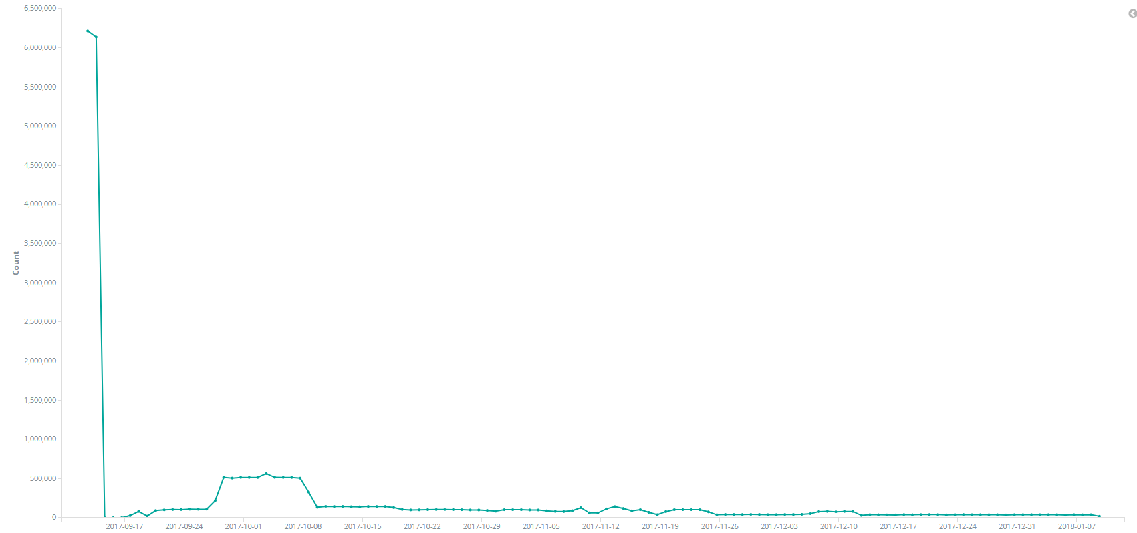

2017-10-01 到 2017-10-13 公网每天访问趋势图

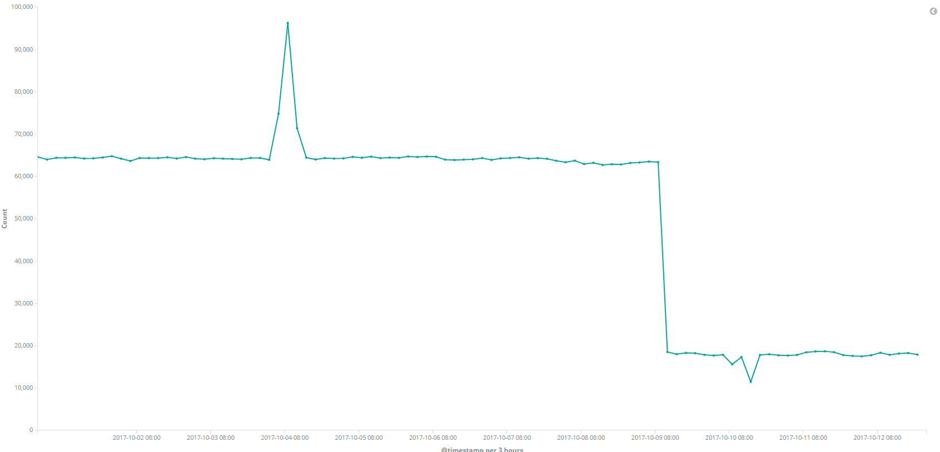

公网每小时访问趋势图

